КАГ
ГБУЗ ЯО Областная клиническая больница
РЕГИОНАЛЬНЫЙ СОСУДИСТЫЙ ЦЕНТР
Отделение рентгенэндоваскулярных методов диагностики и лечения
150062 Ярославль. Ул. Яковлевская 7 тел: (4852) 58-97-81

КОРОНАРОГРАФИЯ
Код по ЕНМУ: A06.10.006
Дата выполнения: | 2022-03-21 |  | Операционная бригада
Время начало: | 14:15:00 |  | Рентгенхирург | Щербаков А.С.
Время окончание: | 14:25:00 |  | Операционная м/с | Сугера И.В.
ФИО Пациента: | Кучерянов В.В. |  | Анестезиолог | Равинская Я.А.
Дата рождения | 1978-05-30 |  | М/С-анестезист | Капралова Е.А.
Возраст | 43 |  | Санитарка
№ Истории | 4144
№ Отделения | 35 |  |  | Время скопии | Доза (mGy)
Диагноз | ОКС без ↓ ST

Тип: | Правый |  | Коллатеральный межсистемный кровоток из СВ ЗНА с ретроградным контрастированием дистального сегмента ПНА. | Доступ: | лучевой

Ствол ЛКА: | проходим, контуры ровные.

Бассейн ПНА: | Тотальная окклюзия на уровне среднего сегмента. Антеградный кровоток TIMI 0. Слабый коллатеральный кровоток из ПКА с ретроградным контрастированием 1 СВ ПНА.

Бассейн ОА: | Стеноз пркосимального сегмента 30%, стеноз устья ВТК до 50%. Антеградный кровоток TIMI III.

Бассейн ПКА: | Умеренная S - образная деформация среднего сегмента со стенозом 50%. Стеноз дистального сегмента 80%. Антеградный кровоток TIMI III.

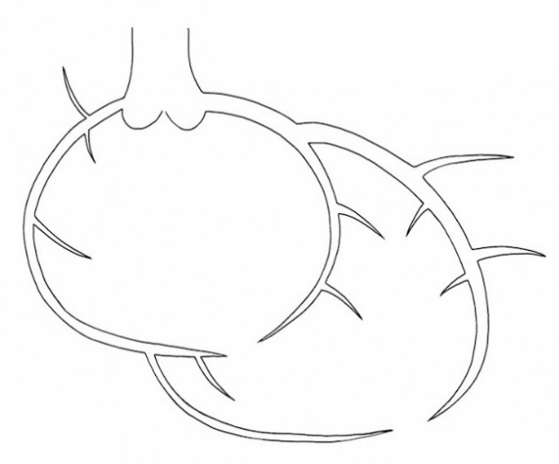

 |  | Рекомендовано:
 |  | 1) С учётом клинических данных совместно с деж.кардиологом принято решение о целесообразности реваскуляризации ПНА. 2) Технически выполнимо стентирование ПКА в плановом порядке.

Ультравист 370 | 100 ml |  |  | Щербаков А.С.

Интродьюсер | Извлечён

ЧКВ
ГБУЗ ЯО Областная клиническая больница
РЕГИОНАЛЬНЫЙ СОСУДИСТЫЙ ЦЕНТР
Отделение рентгенэндоваскулярных методов диагностики и лечения
150062 Ярославль. Ул. Яковлевская 7 тел: (4852) 58-97-81

Транслюминальная баллонная ангиопластика и стентирование коронарных артерий.

Код по ЕНМУ: A16.12.004.009 |  | ПНА |  | 1 | DES
Код модели: 21167
Код метода: 47

Дата выполнения: | 2022-03-21 |  | Операционная бригада
Время начало: | 14:25:00 |  | Рентгенхирург |  | Щербаков А.С.
Время окончание: | 16:00:00 |  | Операционная м/с |  | Сугера И.В.
ФИО Пациента: | Кучерянов В.В. |  | Анестезиолог |  | Равинская Я.А.
Дата рождения | 1978-05-30 |  | М/С-анестезист |  | Капралова Е.А.
Возраст | 43 |  | Санитарка
№ Истории | 4144
№ Отделения | 35 |  |  |  | Время скопии | Доза (mGy)
Диагноз | ОКС без ↓ ST |  |  |  | 13:48:00 | 1325

Доступ: | лучевой
Устье ЛКА катетеризировано проводниковым катетером Launcher EBU 3.5 6Fr. Коронарный проводник Sion заведен в дистальный сегмент ПМЖА. Аспирационным катетером Hunter 6f удалось аспирировать фрагменты тромба. Далее выполнена ангиопластика субокклюзирующего стеноза среднего сегмента БК Sprinter Legend 2.5-15, давленим 14 атм. В зону среднего сегмента позиционирован и имплантирован с полным покрытием стенозов DES Resolute Integrity 3,0-30 mm, давлением 16 атм. Постдилатация стента БК NC Euphora 3.5-8 мм, давлением 16 атм. На контрольных съёмках ангиографический результат удовлетворительный, признаков краевых диссекций, тромбоза нет, кровоток по ПМЖА восстановлен, TIMI III. Пациент в стабильном состоянии переводится в ПРИТ для дальнейшего наблюдения и лечения.


 |  | Рекомендовано:
 |  | 1. Контроль места пункции, повязка на 6ч. 2) Повязка на 6ч. 2) Технически выполнимо стентирование ПКА в плановом порядке.

Ультравист 370 | 300 ml |  |  |  | Щербаков А.С.

Интродьюсер | Извлечён

